Sheet1
工人姓名 NAMA |  |  |  | HERLINA |  |  |  |  |  |  |  | 編號 KODE : | JIC-CG169
報到日 DAFTAR |  |  |  | 2026-01-07 |  |  |  |  | 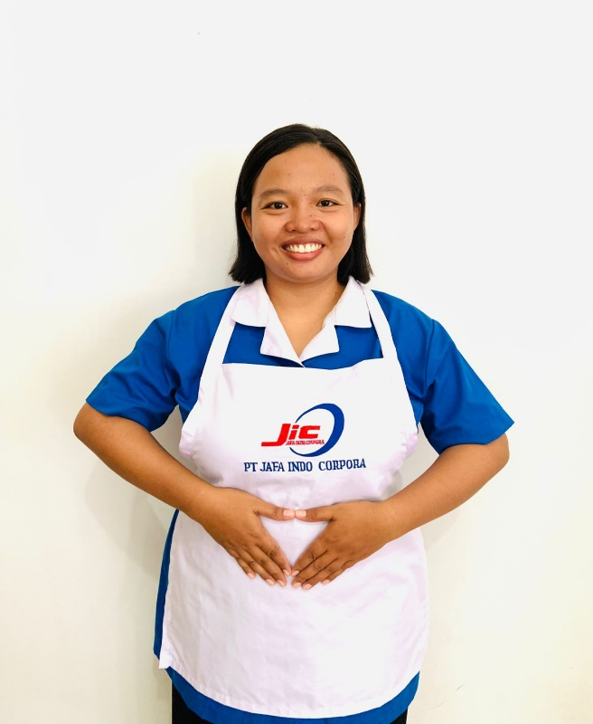
性別 KELAMIN |  |  |  | 女 PEREMPUAN
出生日TGL LAHIR |  |  |  | 1999-01-31
年齡 UMUR |  |  |  | 27歲
出生地TPT LAHIR |  |  |  | SUBANG
身高TINGGI / 體重BERAT |  |  |  | 163 |  | 公分 | 83 | 公斤
宗教 AGAMA |  |  |  | 回教 Islam
學歷 PENDIDIKAN |  |  |  | 高中 SMA
語言能力 BAHASA |  |  |  | 剛學 MULAI | 一點 DIKIT | 一般 BIASA | 可以 BAIK | 很好 BAGUS
國語 MANDARIN |  |  |  | V
印尼語 INDO |  |  |  |  |  |  |  | V

婚姻狀況 STATUS NIKAH |  |  |  | 離婚 Cerai
配偶姓名/年齡 NAMA/UMUR
配偶工作 KERJAAN SUAMI
小孩人數 JUMLAH ANAK
女孩和年齡 PUTRI / UMUR
男孩和年齡 PUTRA / UMUR
地址 ALAMAT |  |  |  | DUSUN BABAKAN RT 01 RW 01 DESA KARANG MULYA KEC LEGON KULON KAB SUBANG
是否有工作經驗 APAKAH ADA PENGALAMAN KERJA
國家地點 NEGARA |  |  | 工作期間 LAMA |  |  | 工作內容 PEKERJAAN YANG DILAKUKAN
印尼 | INDONESIA |  | 3 YEARS ( 2021- 2024 ) |  |  | 照顧一位 80歲全身癱瘓 的阿嬤，幫阿嬤 洗澡、按摩、餵食、復健
做家事，煮飯、洗衣、掃地及拖地
家屬資料 DATA KELUARGA
父親姓名 NAMA AYAH |  |  |  | TACA |  |  |  | 年齡 UMUR |  | 53歲 | 父親工作 KERJAAN AYAH |  |  | 農夫
母親姓名 NAMA IBU |  |  |  | ENDAR CARSIH |  |  |  | 年齡 UMUR |  | 50歲 | 母親工作 KERJAAN IBU |  |  | 農夫
兄妹人數 TOTAL SAUDARA |  |  |  | 1 | 兄妹中你的排行是第… DIANTARA SAUDARA, URUTAN ANDA KE… |  |  |  |  |  |  |  |  |  | 1
兄弟/年齡 SDR LAKI / UMUR |  |  |  |  |  |  |  | 姐妹/年齡 SDR CEWEK / UMUR
1. 你是否可以吃豬肉 Apakah Anda boleh makan daging babi ? |  |  |  |  |  |  |  | ,
2. 是否可以在工作時不用手機 Apakah saat jam kerja bisa tanpa pakai hp ?
3. 你是否會害怕狗 Apakah Anda takut pada anjing?
4. 你可以抱幾公斤 Anda kuat gendong berapa kg: |  |  |  |  |  |  |  |  |  |  |  | 60
備註PS |  | NO MINUS, NO TAATO, NO OERASI, NO ALERGI, JOB APA SAJA OK, DI MANA SAJA OK

